Hoja1
 | Ejercicio 2: Método de Newton-Raphson

 | Alexis Palomares Olegario.

 | 16 de febrero del 2022.

 | Próposito: Generalizar el métood de Newton para resolver un sistema de ecuaciones no lineales.

 | Gráfica de las funciones.

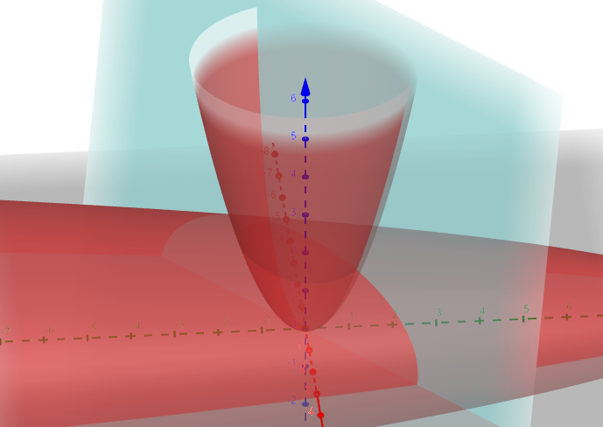

 | Se eligieron los puntos iniciales. (1, 1, 2) (-1,0, 2)

 | Se obtienen las derivadas parciales.

 | 2x | 1 | 4z
 | 5 | -6 | 1
 | -2x | -2y | 1

(x, y, z) |  | Jacobiana |  | f(x) | J(x)^-1f(x) | Er
1 | 2 | 1 | 8 | 0 | 0.089005235602
1 | 5 | -6 | 1 | 1 | -0.094240837696
2 | -2 | -2 | 1 | 0 | -0.010471204188

0.9109947644 | 1.8219895288 | 1 | 8.0418848168 | 0.0081412241989 | 0.0045267009843
1.0942408377 | 5 | -6 | 1 | 0 | 0.0036934990368 | 0.046875
2.0104712042 | -1.8219895288 | -2.1884816754 | 1 | -0.016803267454 | -0.00047251070089

0.90646806341 | 1.8129361268 | 1 | 8.0437748596 | 2.0937554524E-05 | 9.3220172657E-06
1.0905473387 | 5 | -6 | 1 | 0 | 7.6926105222E-06 | 0.0022510331596
2.0109437149 | -1.8129361268 | -2.1810946773 | 1 | -3.4132956936E-05 | -4.5442319532E-07

0.9064587414 | 1.8129174828 | 1 | 8.0437766773 | 8.7316820441E-11 | 3.9848779105E-11
1.090539646 | 5 | -6 | 1 | 0 | 3.2839226911E-11 | 0.000005
2.0109441693 | -1.8129174828 | -2.1810792921 | 1 | -1.4607604015E-10 | -2.2085340618E-12

 |  |  | x | y | z
Por tanto la primer solución es: |  |  | 0.9064587414 | 1.090539646 | 2.0109441693

(x, y, z) |  | Jacobiana |  | f(x) | J(x)^-1f(x) | Er
-1 | -2 | 1 | 8 | -1 | 0.55238095238
0 | 5 | -6 | 1 | -3 | 0.94285714286
2 | 2 | 0 | 1 | 1 | -0.10476190476

-1.5523809524 | -3.1047619048 | 1 | 8.419047619 | 0.32707482993 | -0.24765086044
-0.94285714286 | 5 | -6 | 1 | 0 | -0.21094622417 | 0.4479638009
2.1047619048 | 3.1047619048 | 1.8857142857 | 1 | -1.1941043084 | -0.027423042787

-1.3047300919 | -2.6094601839 | 1 | 8.5287397902 | 0.062834995228 | -0.028118312272
-0.73191091869 | 5 | -6 | 1 | 0 | -0.023184798215 | 0.11614886444
2.1321849475 | 2.6094601839 | 1.4638218374 | 1 | -0.10582925817 | 0.0014827720676

-1.2766117797 | -2.5532235593 | 1 | 8.5228087019 | 0.00079503671102 | -0.00036221152283
-0.70872612048 | 5 | -6 | 1 | 0 | -0.00029854253212 | 0.013197
2.1307021755 | 2.5532235593 | 1.417452241 | 1 | -0.0013281743533 | 1.980242142E-05

-1.2762495681 | -2.5524991363 | 1 | 8.5227294922 | 1.3198145865E-07 | -6.0109020526E-08
-0.70842757794 | 5 | -6 | 1 | 0 | -4.9541443521E-08 | 0.00016999789711
2.1306823731 | 2.5524991363 | 1.4168551559 | 1 | -2.2032483116E-07 | 3.2964415007E-09

 |  |  | x | y | z
Por tanto la segunda solución es: |  |  | -1.2762495681 | -0.70842757794 | 2.1306823731

